D-0111
Name/ Titel: |  | D-0111 Sonderfreigabe Formular de |  |  |  |  |  |  |  |  | Antrag auf Sonderfreigabe
Version: |  | 8.0 |  |  |  |  |  |  |  |  | Voith Group/ Division Turbo
Editor: |  | Richard Weber |  |  |  |  |  |  |  |  | J.M.Voith SE & Co. KG / VTA
Released by: |  | Wolfgang Nusch |  |  |  |  |  |  |  |  | Alexanderstraße 2
Released on: |  | 31/07/2023 |  |  |  |  |  |  |  |  | 89522 Heidenheim, Deutschland
Kopfdaten durch den Antragsteller
 | Material-Nr.: |  |  |  |  |  |  |  | Datum:

 | Benennung: |  |  |  |  |  |  |  | Werkstoffbezeichnung:

 | Zeichnungs-Nr.: |  |  |  |  |  |  |  | Zeichng.-Vers./-Index:

 | Lieferant: |  |  |  |  |  |  |  | Lieferantennr.:

 | Bestell- / Lieferplannummer: |  |  |  |  |  |  |  | Stückzahl:

 | WE-Prüflosnummer: |  |  |  |  |  |  |  | Zeitraum:
 | Serialnummer:
 | Beschreibung der Abweichung:

 | Antragsteller: | Datum/Name/Tel.Unterschrift:

Risikobewertung und Freigabe | Verwendung / Kunde:

 | Beschreibung der Auswirkung: |  |  |  |  |  |  | Auflagen / Aufgaben:

 |  |  |  |  |  |  |  |  |  |  |  |  | ja | nein
 | Kundenfreigabe erforderlich |  |  |  |  |  |  | Ein-/Anbauversuch erforderlich

 | 8D-Report erforderlich |  |  |  |  |  |  | Abweichung CO2 relevant *)
 | *) Gilt nur für CV Produkte, die der CO2-Gesetzgebung gemäß EU-Verordnung unterliegen. Bei "ja" keine Sonderfreigabe möglich.

 | Risikobewertung gemäß VT Direktive 01/008
 |  |  |  |  |  |  | Risikobewertung Risiko Ziffer RZ 1-16:
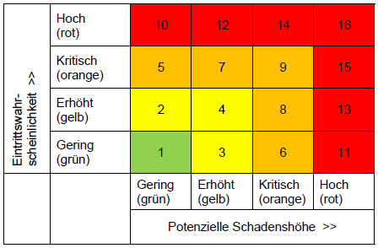
 |  |  | RZ 1: |  | Freigabe durch QAP und Engineering
 |  |  | RZ 2-4: |  | Freigabe durch Head of QAP und VP Engineering CCE oder deren Vertretern
 |  |  | RZ 5-9: |  | Freigabe durch VP Quality Plants, SVP Quality und SVP Engineering
 |  |  | RZ 10-16: |  | keine Freigabe möglich

 | RZ = Risiko Ziffer

 | Genehmigung Voith |  | ja | nein |  | Datum/Unterschrift |  |  |  |  |  | Bemerkung

 | QAP (Werk)

 | Engineering

 | Head of QAP (Werk)

 | VP Engineering CCE

 | VP Quality Plants (Central)

 | SVP Quality

 | SVP Engineering

Rückver-folgbarkeit | Weiterverwendung am / bis / im Zeitraum: |  |  |  |  |  |  |  |  | Betroffene Produktnummer / Seriennummer:

Kundenfreigabe |  |  | ja | nein |  | genehmigt /abgelehnt durch:
 | Kundenfreigabe |  |  |  |  | Abteilung / Name / Datum / Unterschrift

 | Auflagen:

Endverteiler:

